상품제안서
자개공주손거울 | 상품코드: F00035

 |  |  |  |  |  | 02-412-0044 | www.easy1.co.kr
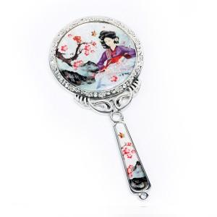

【상세/제작정보】 | 최소주문수량 100개 이하의 소량 주문은 3만원의 인쇄비용이 청구됩니다. 100개 이상 주문은 인쇄비용 및 선물포장비용이 무료입니다.

【인쇄/포장옵션】 | 실크 / 포장지포장

【공급단가】 | 수량 | 100~ | 500~ | 1,000~ | 3,000~
*VAT별도 | 단가 | 10,800원 | 10,400원 | 10,000원 | 9,600원

【상품 URL】 | http://www.easy1.co.kr/src/goods_detail.php?gdno=35

